Stückliste
Objekt | Bauteilnummer | Miniaturansicht | Stücklistenstruktur | Einheitenmenge | ANZAHL | Bestandsnummer | Beschreibung | REV.
117 | 14AWG-RED.Draht7 | (NULL) | Normal | 1577,992 mm | 4 |  | 14AWG-RED
126 | 14AWG-RED.Draht16 | (NULL) | Normal | 1549,536 mm | 4 |  | 14AWG-RED
119 | 14AWG-RED.Draht9 | (NULL) | Normal | 1497,747 mm | 4 |  | 14AWG-RED
123 | 14AWG-RED.Draht13 | (NULL) | Normal | 1492,999 mm | 4 |  | 14AWG-RED
115 | 14AWG-RED.Draht5 | (NULL) | Normal | 1475,572 mm | 4 |  | 14AWG-RED
127 | 14AWG-RED.Draht1 | (NULL) | Normal | 1474,589 mm | 4 |  | 14AWG-RED
113 | 14AWG-RED.Draht3 | (NULL) | Normal | 1410,227 mm | 4 |  | 14AWG-RED
121 | 14AWG-RED.Draht11 | (NULL) | Normal | 1390,726 mm | 4 |  | 14AWG-RED
118 | 14AWG-RED.Draht8 | (NULL) | Normal | 893,520 mm | 4 |  | 14AWG-RED
125 | 14AWG-RED.Draht15 | (NULL) | Normal | 854,765 mm | 4 |  | 14AWG-RED
120 | 14AWG-RED.Draht10 | (NULL) | Normal | 805,482 mm | 4 |  | 14AWG-RED
124 | 14AWG-RED.Draht14 | (NULL) | Normal | 782,957 mm | 4 |  | 14AWG-RED
116 | 14AWG-RED.Draht6 | (NULL) | Normal | 780,312 mm | 4 |  | 14AWG-RED
112 | 14AWG-RED.Draht2 | (NULL) | Normal | 761,843 mm | 4 |  | 14AWG-RED
114 | 14AWG-RED.Draht4 | (NULL) | Normal | 709,954 mm | 4 |  | 14AWG-RED
122 | 14AWG-RED.Draht12 | (NULL) | Normal | 660,243 mm | 4 |  | 14AWG-RED
1 | Profil_5_40x40_2500 |  | Normal | Jede | 4 | 4 | STEP AP214 | NONE
2 | Profil_5_20x20_1500 |  | Normal | Jede | 29 | 29 | STEP AP214 | NONE
3 | Winkelsatz_20x20_einfach | 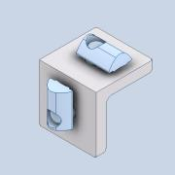 | Normal | Jede | 44
4 | Profil_5_20x20_500 | 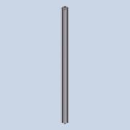 | Normal | Jede | 22 | 22 | STEP AP214 | NONE
5 | item_0043784_Klemmwinkel 5_1 | 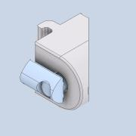 | Normal | Jede | 32 |  | PART-item_0043784_Klemmwinkel 5_1-DESC | NONE
6 | item_0037001_Nutenstein 5 St M5_1 | *Verschieden* | Normal | Jede | 448 |  | PART-item_0037001_Nutenstein 5 St M5_1-DESC | NONE
7 | Verbinder_45deg | 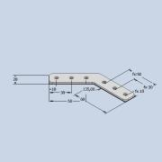 | Normal | Jede | 64
8 | ISO 7380-1 - M5 x 8 | 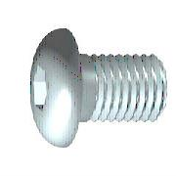 | Gekauft | Jede | 448 |  | Innensechskant-Rundkopfschraube - Produktklasse A
9 | Profil_5_20x20_2000 |  | Normal | Jede | 2 | 2 | STEP AP214 | NONE
10 | Profil_5_20x20_460 | 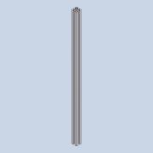 | Normal | Jede | 1 | 1 | STEP AP214 | NONE
11 | Zentrierplattensatz_5 | 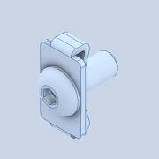 | Normal | Jede | 2 |  | STEP AP214
105 | DIN 9021 - 5,3 |  | Gekauft | Jede | 64 |  | Unterlegscheibe

